Tabelle1
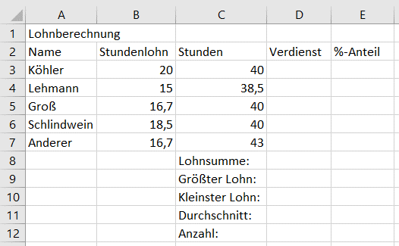
Arbeitsauftrag:
1) Erstellen Sie die Tabelle wie abgebildet.
2) Berechnen Sie den jeweiligen Verdienst (D3:D7).
3) Ermitteln Sie die Lohnsumme (D8).
4) Ermitteln Sie den höchsten Lohn (D9).
5) Ermitteln Sie die niedrigsten Lohn (D10).
6) Ermitteln Sie den durchschnittlichen Lohn (D11).
7) Ermitteln Sie die Anzahl der Mitarbeiter (D12).
8) Ermitteln Sie den jeweiligen %-Anteil an der Lohnsumme (E3:E7).
9) Formatieren die Tabelle mit den korrekten Einheiten (Stundenlohn "€" - Verdienst "€").
Hinweis: verwenden Sie, wenn möglich, kopierbare Formeln!

